Estadísticas
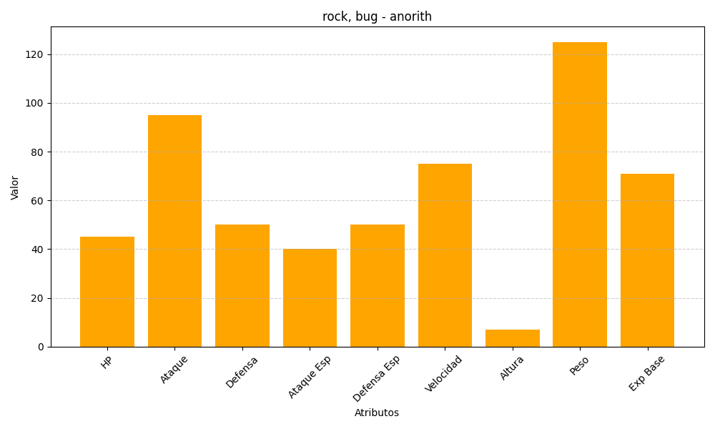
ID | Nombre | Tipo | HP | Ataque | Defensa | Ataque Especial | Defensa Especial | Velocidad | Altura | Peso | Experiencia Base
347 | anorith | rock, bug | 45 | 95 | 50 | 40 | 50 | 75 | 7 | 125 | 71

